Requirement
 |  | PRODUCT MANAGEMENT SYSTEM

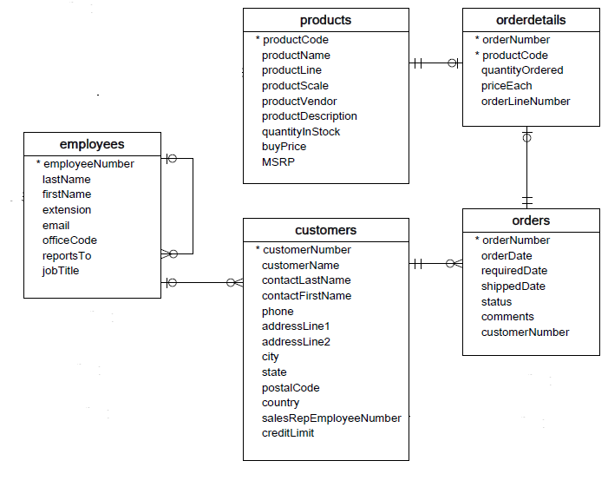

APIs
1. List All (50 records)
2. List by orders
3. List by customers
4. Add order (orders & orderdetails)
5. Add product
6. Add customer
7. Edit order (orders & orderdetails)
8. Edit customer

orderNumber |  | orderDate | status | productName | buyPrice | customerName | phone | country | employee email
ON01 |  | xxx | yyy | PR1 | eee | customer01 | aaa | bbb | employee01
ON01 |  | xxx | yyy | PR2 | eee | customer01 | aaa | bbb | employee01
ON01 |  | xxx | yyy | PR3 | eee | customer01 | aaa | bbb | employee01
ON02 |  | xxx | yyy | PR4 | eee | customer01 | aaa | bbb | employee01
ON02 |  | xxx | yyy | PR5 | eee | customer01 | aaa | bbb | employee01

Step thực hiện
1. Tạo tài liệu mô tả business cho API của mình (Dựa vào ràng buộc DB)
VD: | API method ?
 | URL
 | parmeter đầu vào
 | Validate như thế nào
 | xử lý table nào
 | business chi tiết
 | Timeout
 | Normal response
 | Error Response (trả ra các loại error status gì 400 404 500 ...)
 | Error message

2. Tạo Domain object (mô tả đơn giản bằng file excel, ko cần vẽ tool)
3. Implement coding
4. Commit bài làm
 | Repository: https://github.com/java-spring-training/order-management-api
 | Tạo Branch cá nhân và naming như sau: [fuction]_api_[account] -> VD: add_product_api_levu
 | Tạo Pullrequest lên branch "dev"

